Listas desplegables
Listas desplegables

¿QUÉ SON?
Las listas desplegables son elementos o herramientas de validación de datos en Excel. Es decir, constituyen una forma más de asegurar que el usuario o usuaria va a introducir un valor que coincide exactamente con alguno de los valores esperados.
¿CÓMO SE HACE UNA LISTA DESPLEGABLE?
Hay varios sistemas y, dependiendo de varias circunstancias, nos convendrá emplear uno u otro.
LISTAS DESPLEGABLES SENCILLAS Y RÁPIDAS
Si la lista desplegable que queremos insertar en una celda está compuesta de unos pocos ítems y estos no van a cambiar con el transcurso del tiempo, podemos crearla así:
1) Seleccionamos la celda o rango donde queremos insertar las listas desplegables.
2) Clic en la ficha Datos / Herramientas de datos / Validación de datos / Validación de datos / elegir Lista en el campo Permitir.
3) En el campo Origen escribimos, separados por punto y coma (;), los ítems que queremos para nuestra lista desplegable.
LISTAS DESPLEGABLES FLEXIBLES
Las listas desplegables flexibles se refieren a aquellas cuyos ítems se adaptan a los cambios que pudiera haber a lo largo del tiempo. Para construir listas desplegables de este tipo, debemos ayudarnos de las tablas de Excel y de la función INDIRECTO.
1) Seleccionar cualquier celda de la tabla* origen de datos (Mi lista) y aplicar formato de tabla de Excel. Establecer como nombre de tabla MiLista.
2) Seleccionar el rango de celdas sonde estarán las listas desplegables.
3) Activar el cuadro de diálogo Validación de datos desde la ficha Datos / Herramientas de datos / Validación de datos / Validación de datos / elegir Lista en el campo Permitir / escribir en el campo Origen la fórmula = INDIRECTO("MiLista").
4) Aceptar para salir del cuadro de diálogo.
*La tabla origen de datos puede estar en cualquier hoja del libro si estamos utilizando una versión igual o superior a Excel 2010.
Teoría
Ejemplos

¡ATENCIÓN!
Las listas desplegables sencillas y rápidas (en las que escribimos los ítems en el campo Origen) suelen utilizarse para ofrecer respuestas cerradas al usuario o usuaria (del tipo Sí; No, Mujer; Hombre, Recibida; Pagada; Archivada, etc.).
No debemos escribir entre comillas los ítems que escribimos en el campo Origen.
Si escribimos espacios se visualizarán en cada ítem.
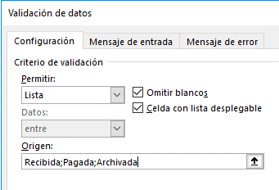

Ejemplo

Capitales de sudamérica | Ciudad
Lima | La Paz
Montevideo
Bogotá
Asunción
La Paz
Buenos Aires
Santiago
Caracas
Quito
Brasilia
Paramaribo
Cayena
¡ATENCIÓN!
Si la tabla que contiene la lista de valores original es una tabla de Excel que tiene más de una columna, debemos hacer referencia a la columna (no a la tabla de Excel) en la función INDIRECTO que introducimos en Validación de datos.
Por ejemplo, sería así:
=INDIRECTO("NombreTabla[NombreColumna]")
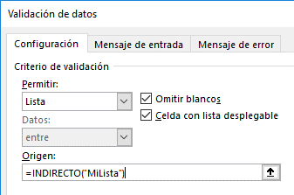

Trabajadores |  | Mi lista
 |  | Javier Davos Pomar
 |  | Ana Belén Planes Agulló
 |  | Enrique Madrid Marcado
 |  | Vinicius Madrid Martín
 |  | Abel Resines Planelles
 |  | Margarita Sánchez Sánchez

EXPERIMENTA
Agrega más registros con otros nombres al final de la tabla MiLista y comprueba que aparece disponible en las listas al desplegarlas.

El Tío Tech
 | Curso Básico de Excel
 | Capítulo 13: Creando Listas Desplegables

 | Mira el capítulo en: | https://eltiotech.com/capitulo-13-listas-desplegables-excel/
 | Suscríbete a El Tío Tech en YouTube: | https://www.youtube.com/eltiotech
 | Visita la web para ver más tutoriales: | https://eltiotech.com/

 | © Todos el contenido de este curso está sujeto a derechos de propiedad por las leyes de Derechos de Autor y demás Leyes relativas Internacionales por Miguel Vela - "El Tío Tech".

Ver todo el curso

